레이아웃
레이아웃 코드 | 레이아웃 이름 | 분류 | 예시 이미지 | 형태 설명 | 사용 단계 | 생성 조건 · 판단 근거 | 매핑 사용 행 수 | 단계매핑에서 보기
L1 | 세로 막대그래프 | 차트 | 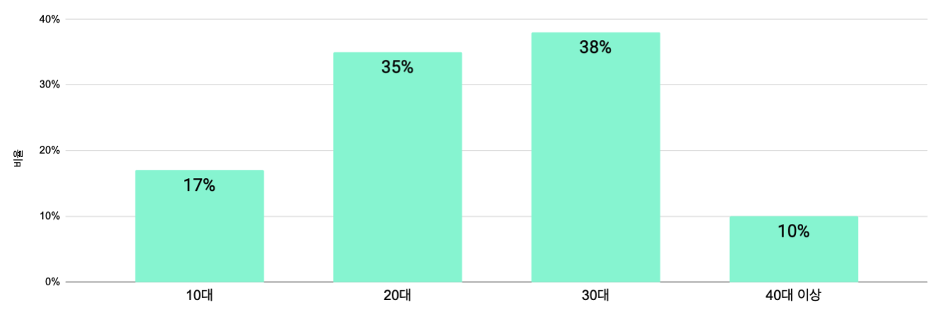 | 막대 안에 값 라벨, y축 그리드, 상단에 라벤더색 [ 응답 결과 ] 배너 | S1 인적사항 / S3 타사경험 / S4 고객여정 / S5 핵심구매요소 / S8 종합·NPS | · 범주형 응답의 분포를 보여줄 때 항상 만든다 · 조건 없음 : 인적사항 문항이 하나라도 있으면 문항마다 1개씩 · 단위는 '명' 또는 '%' 중 원본 보고서를 따른다 | 89 | → 26행 보기
L1a | 세로 막대 + 평균선 | 차트 |  | L1에 전체 평균 빨간 가로선을 겹치고, 막대색·평균선색 범례를 붙임 | S2 기능별 / S5 핵심구매요소 / S6 4대가치 / S9 기업요청질문 | · 척도 문항이 3개 이상 반복될 때 만든다 · 평균선을 넣는 이유: 어느 항목이 평균 이하인지 한눈에 보여야 개선 대상이 잡힌다 · 항목은 만족도 내림차순 정렬. 단 태스크 플로우는 플로우 순서를 유지한다 · y축은 0부터가 아니라 정수 경계로 확대한다 (예: 4~8점) | 133 | → 53행 보기
L1b | 만족도 분포 꺾은선 | 차트 | 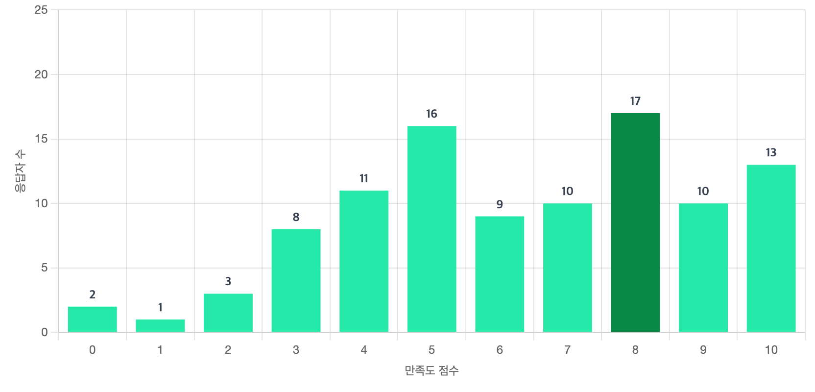 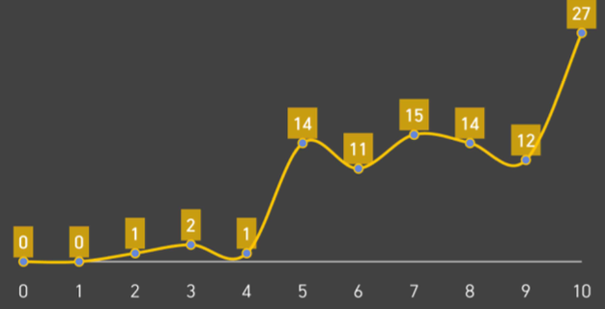 | x축 0~10점, y축 응답자 수. 각 점에 값 라벨 | S2 기능별 | · L1(히스토그램)과 둘 중 하나만 쓴다 · 리바랩스는 히스토그램(위쪽 이미지), 이젠오토는 꺾은선(아래쪽 이미지)을 썼다 · 어느 쪽이든 제목은 '만족도 분포도'로 같다 · 담당자가 보고서 스타일을 정하면 그 하나의 그래프로 통일 | 62 | → 53행 보기
L2 | 가로 누적 막대 (교차표) | 차트 | 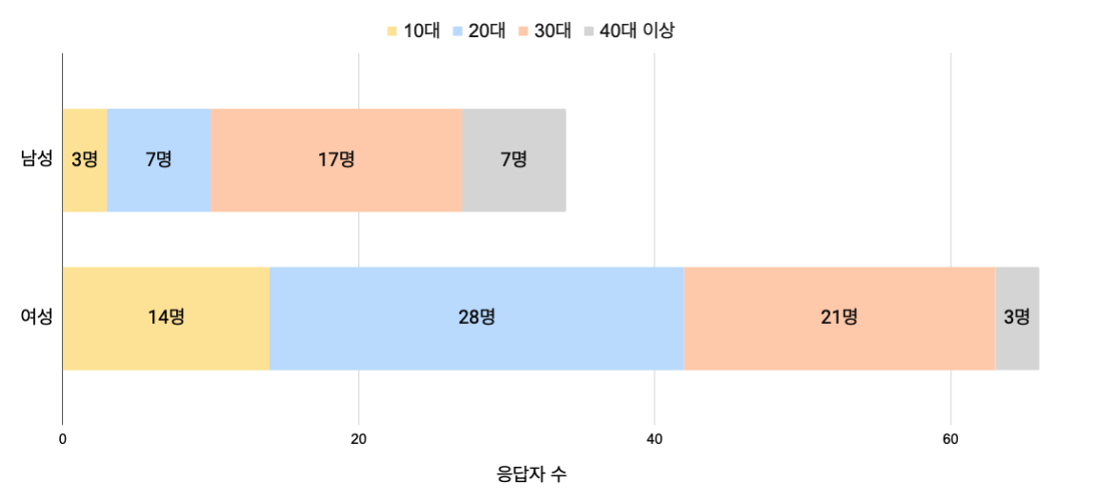 | 행별로 세그먼트를 누적, 상단에 범례. 단위는 명 | S1 인적사항 | · 성별과 나이가 둘 다 있고, 성별이 2종 이상일 때만 만든다 · 성별이 1종이면(여성 100%) 교차 자체가 의미 없어 드롭한다 - 케어클·정리습관이 여기 해당 · 비율(%)이 아니라 실제 응답자 수를 쓴다. 표본이 적으면 %가 과장되기 때문 | 27 | → 26행 보기
L3 | 그룹 막대그래프 | 차트 |  | 항목별로 시리즈를 나란히, 범례 + 확대 y축 | 교차분석 (별도 장) | · 인적 범주형이 2개 이상 있고, 각 그룹의 응답자가 5명 이상일 때만 만든다 · 5명 미만 그룹의 평균은 한두 명에 좌우돼 해석이 위험하다 · 조건 미달이면 교차분석 장을 통째로 드롭한다 · 항목 순서는 기능별 만족도 차트와 동일하게 맞춘다 (비교가 목적이므로) | 0 | 매핑에 사용 안 됨
L4 | 레이더 차트 | 차트 | 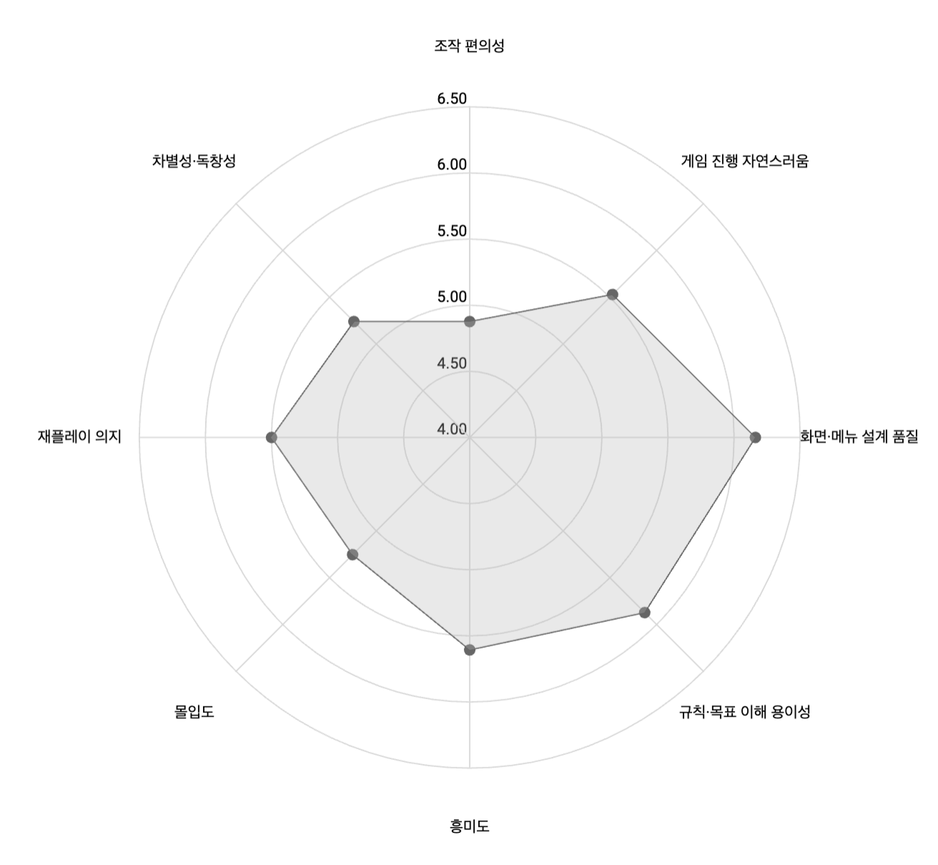 | 방사형. 링마다 수치 라벨. [전체]/[실용성]/[즐거움] 3개를 나란히 | S7 사용자 경험 품질 평가 | · 같은 축의 척도 문항이 3개 이상일 때만 만든다 · 3개 미만이면 방사형이 삼각형도 안 되므로 L1a 막대로 대체 · 축 범위는 0~10 전체가 아니라 실측 최소·최대로 확대한다 - 값이 6~8에 몰려 있으면 0~10으로 그렸을 때 차이가 안 보임 · 축 라벨은 raw data 헤더에서 뽑는다 ('실용성1)' 접두를 떼고 뒷부분) | 16 | → 237행 보기
L4a | 레이더 오버레이 | 차트 | 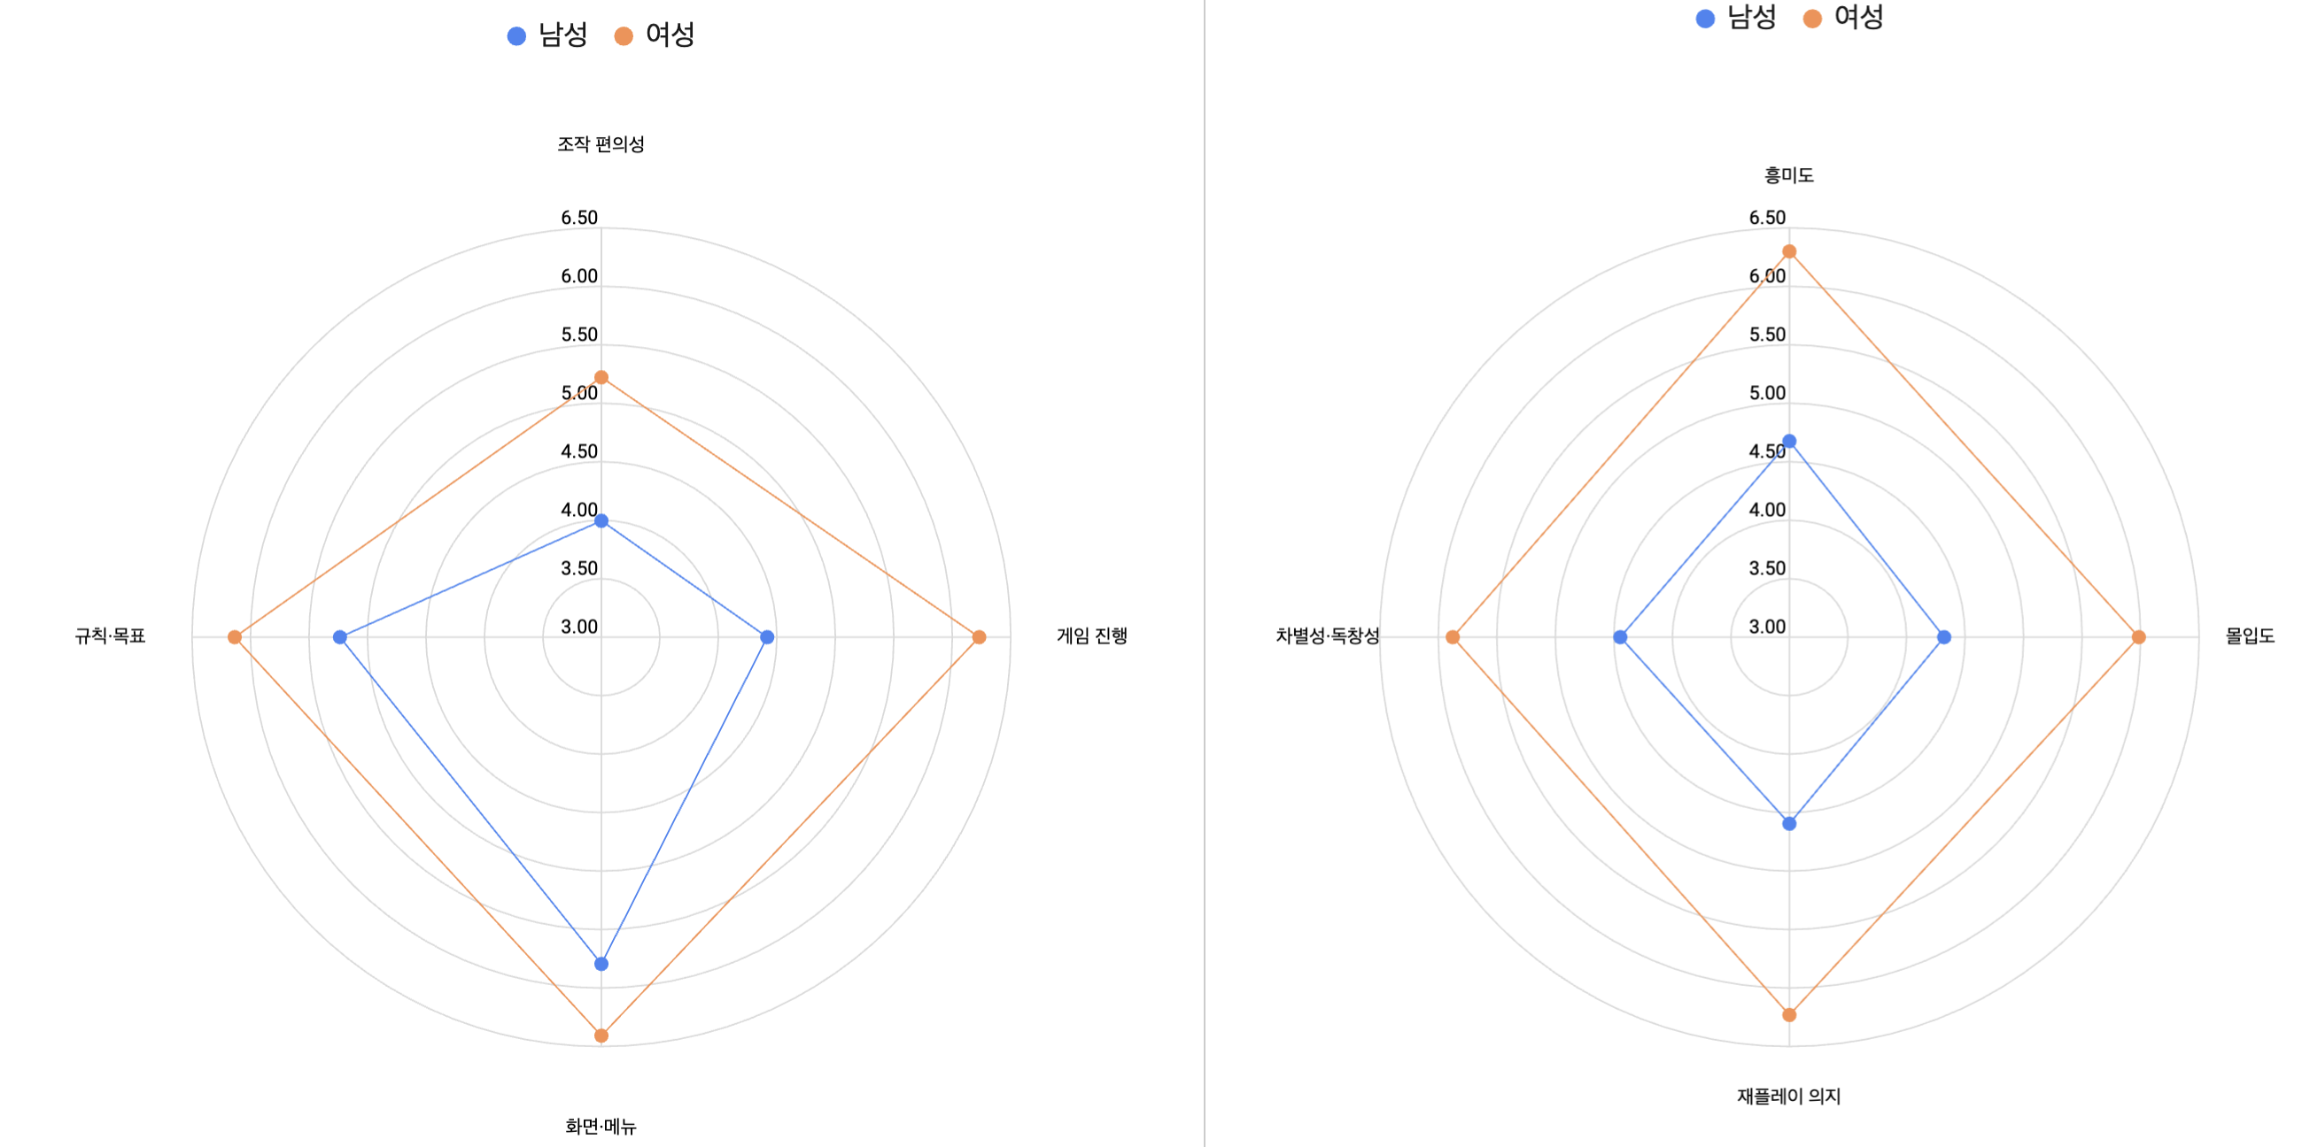 | L4에 여러 시리즈를 겹쳐 그리고 범례를 붙임 | 교차분석 (별도 장) | · L4가 만들어졌고, 성별 등으로 나눠 볼 그룹이 2개 이상일 때 · L3과 같은 그룹 크기 조건(각 5명 이상)을 따른다 · 겹치는 폴리곤이 4개를 넘으면 읽기 어려워 L3 막대로 대체 | 0 | 매핑에 사용 안 됨
L5 | 순위 구성 누적막대 | 차트 | 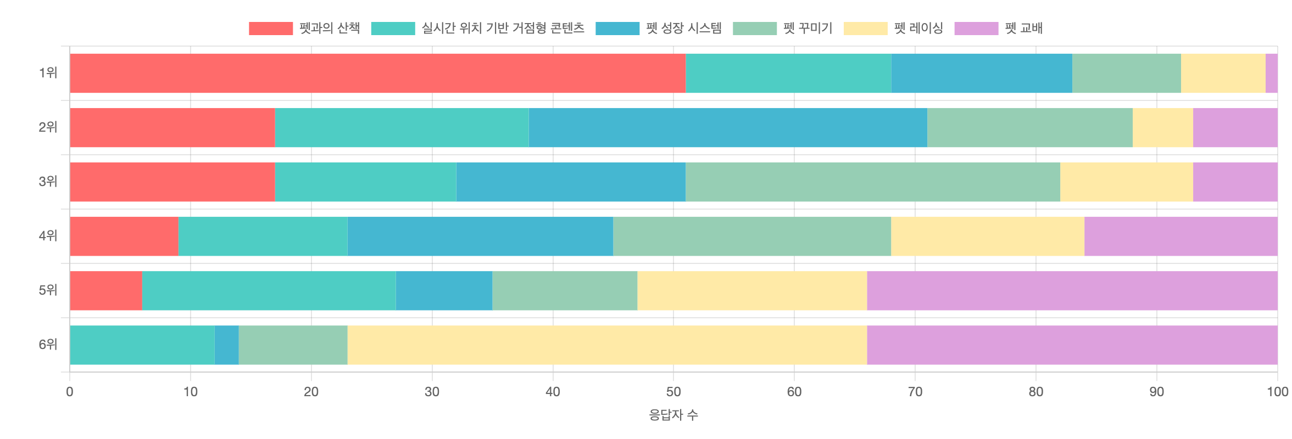 | 1위~N위를 가로 누적(%)으로. 상단에 항목 범례 8색 | S2 기능별 / S5 핵심구매요소 | · 순위 문항이 있을 때만 만든다 · 순위 대상이 기능명이면 기능별 장에, 구매요소명이면 핵심구매요소 장에 넣는다 · 평균 순위만으로는 '1위 몰표'와 '고른 분포'를 구분할 수 없어 구성비를 함께 본다 · 순위 문항이 없으면 드롭 (이젠오토·정리습관) | 26 | → 115행 보기
L6 | 사분면 산점도 | 차트 | 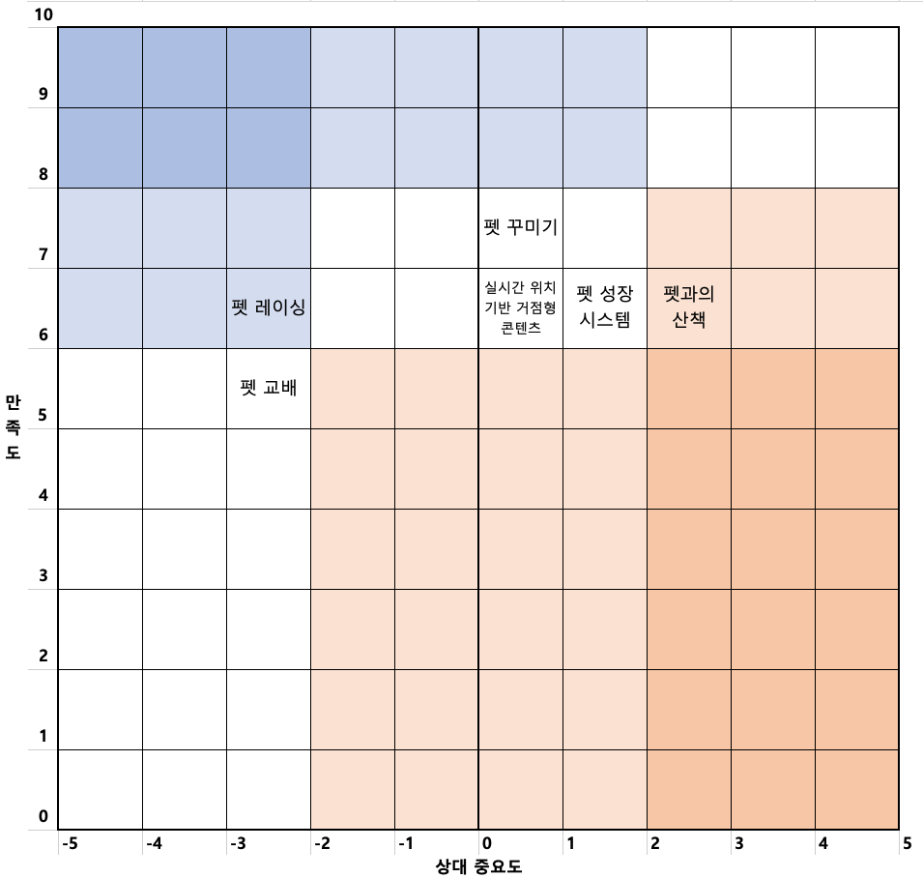 | X=상대중요도(-5~5), Y=만족도(0~10). 9칸 배경을 5단계 색으로 | S2 기능별 / S5 핵심구매요소 / 결과·제언 | · 순위 항목명과 만족도 항목명의 교집합이 3개 이상일 때만 만든다 · 두 축이 다 있어야 '중요한데 만족도가 낮은' 개선 우선순위가 나온다 · 제품군이 아니라 항목 교집합으로 판정한다 - 리바랩스 6개 성립 / 케어클 0개 불가 / 투블럭 6개 성립 · 한 보고서에 2번 나올 수 있다 (기능 축 + 구매요소 축) · 조건 미달이면 만족도 막대와 중요도 막대를 나란히 놓는 것으로 대체 | 32 | → 115행 보기
L6a | 영역별 참고 지표 | 차트 | 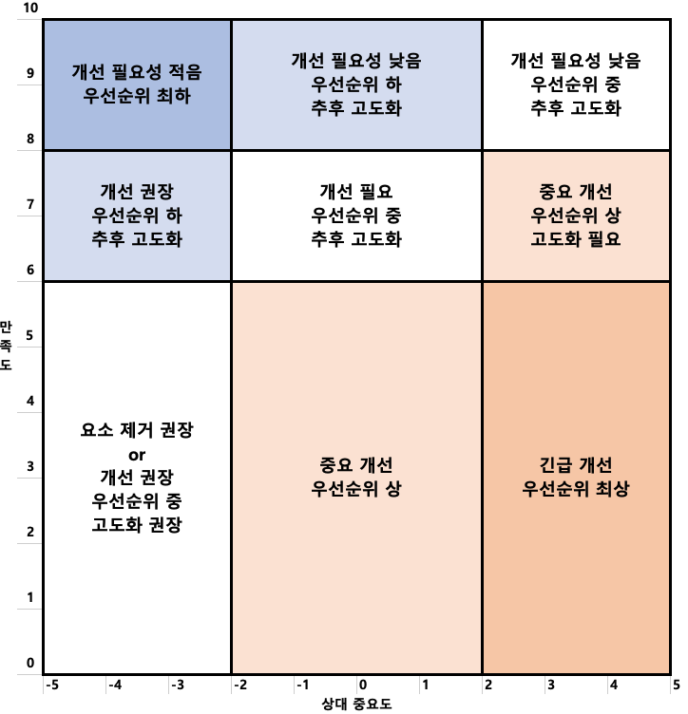 | 좌: 9칸 우선순위 기준 이미지 / 우: 우선순위 표 + 판정기준 5줄 | S2 기능별 / S5 핵심구매요소 / 결과·제언 | · L6을 만들면 항상 같이 만든다. 단독으로 쓰지 않는다 · 사분면 색이 무엇을 뜻하는지 없으면 독자가 해석할 수 없기 때문 · 좌우 배치. 이미지 폭을 고정(200pt)해야 옆 표가 안 밀린다 | 32 | → 115행 보기
L7 | NPS 척도 게이지 | 차트 | 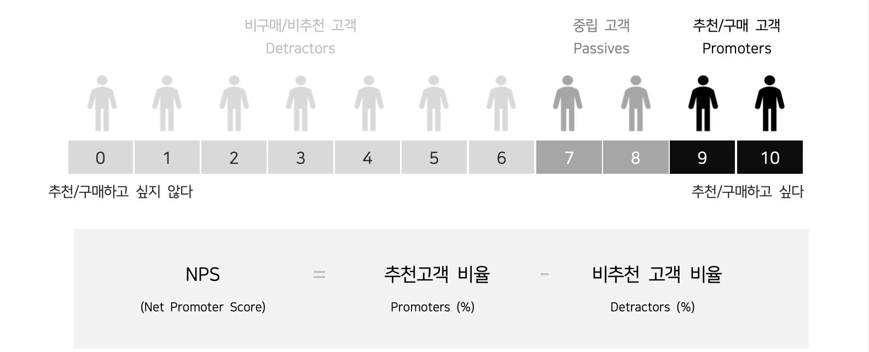 | 0~10 사람 아이콘 11개 + 3구간 색상 + NPS 공식 박스 | S8 종합 만족도 및 NPS 지수 | · 항상 만든다. 조건 없음 · 데이터에 따라 달라지지 않는 고정 이미지 (Bain 척도 설명) · 코드로 그리지 않고 원본 이미지를 그대로 삽입한다 | 11 | → 262행 보기
L8 | 극성 3분할 게이지 | 차트 | 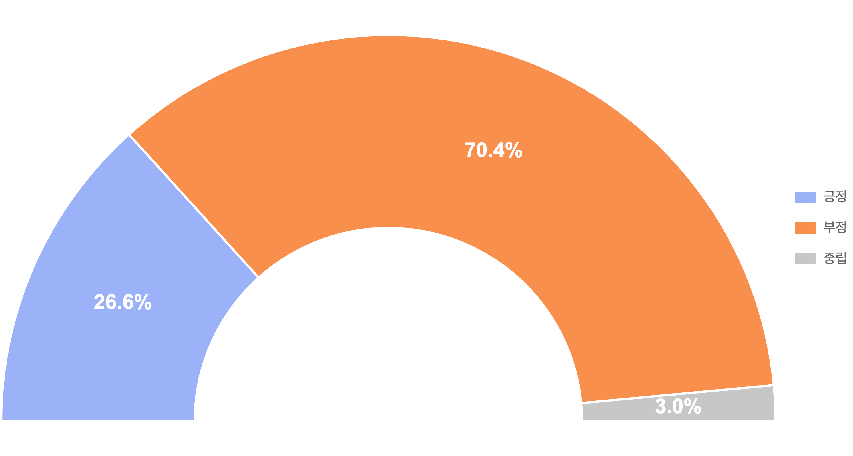 | 반원 도넛. 긍정/부정/중립 3분할 + % 라벨 + 우측 범례 | S2 기능별 / S3 타사경험 / S6 4대가치 / S9 기업요청질문 | · 이유 컬럼이 있고 정성 분석이 성공했을 때 만든다 · 이유 컬럼이 없으면 극성을 판정할 원문이 없어 드롭 - 투블럭 4대 가치가 여기 해당 (수치만 출력) · 중립을 쓰지 않는 보고서는 L8a로 교체한다 | 146 | → 53행 보기
L8a | 극성 2분할 | 차트 | 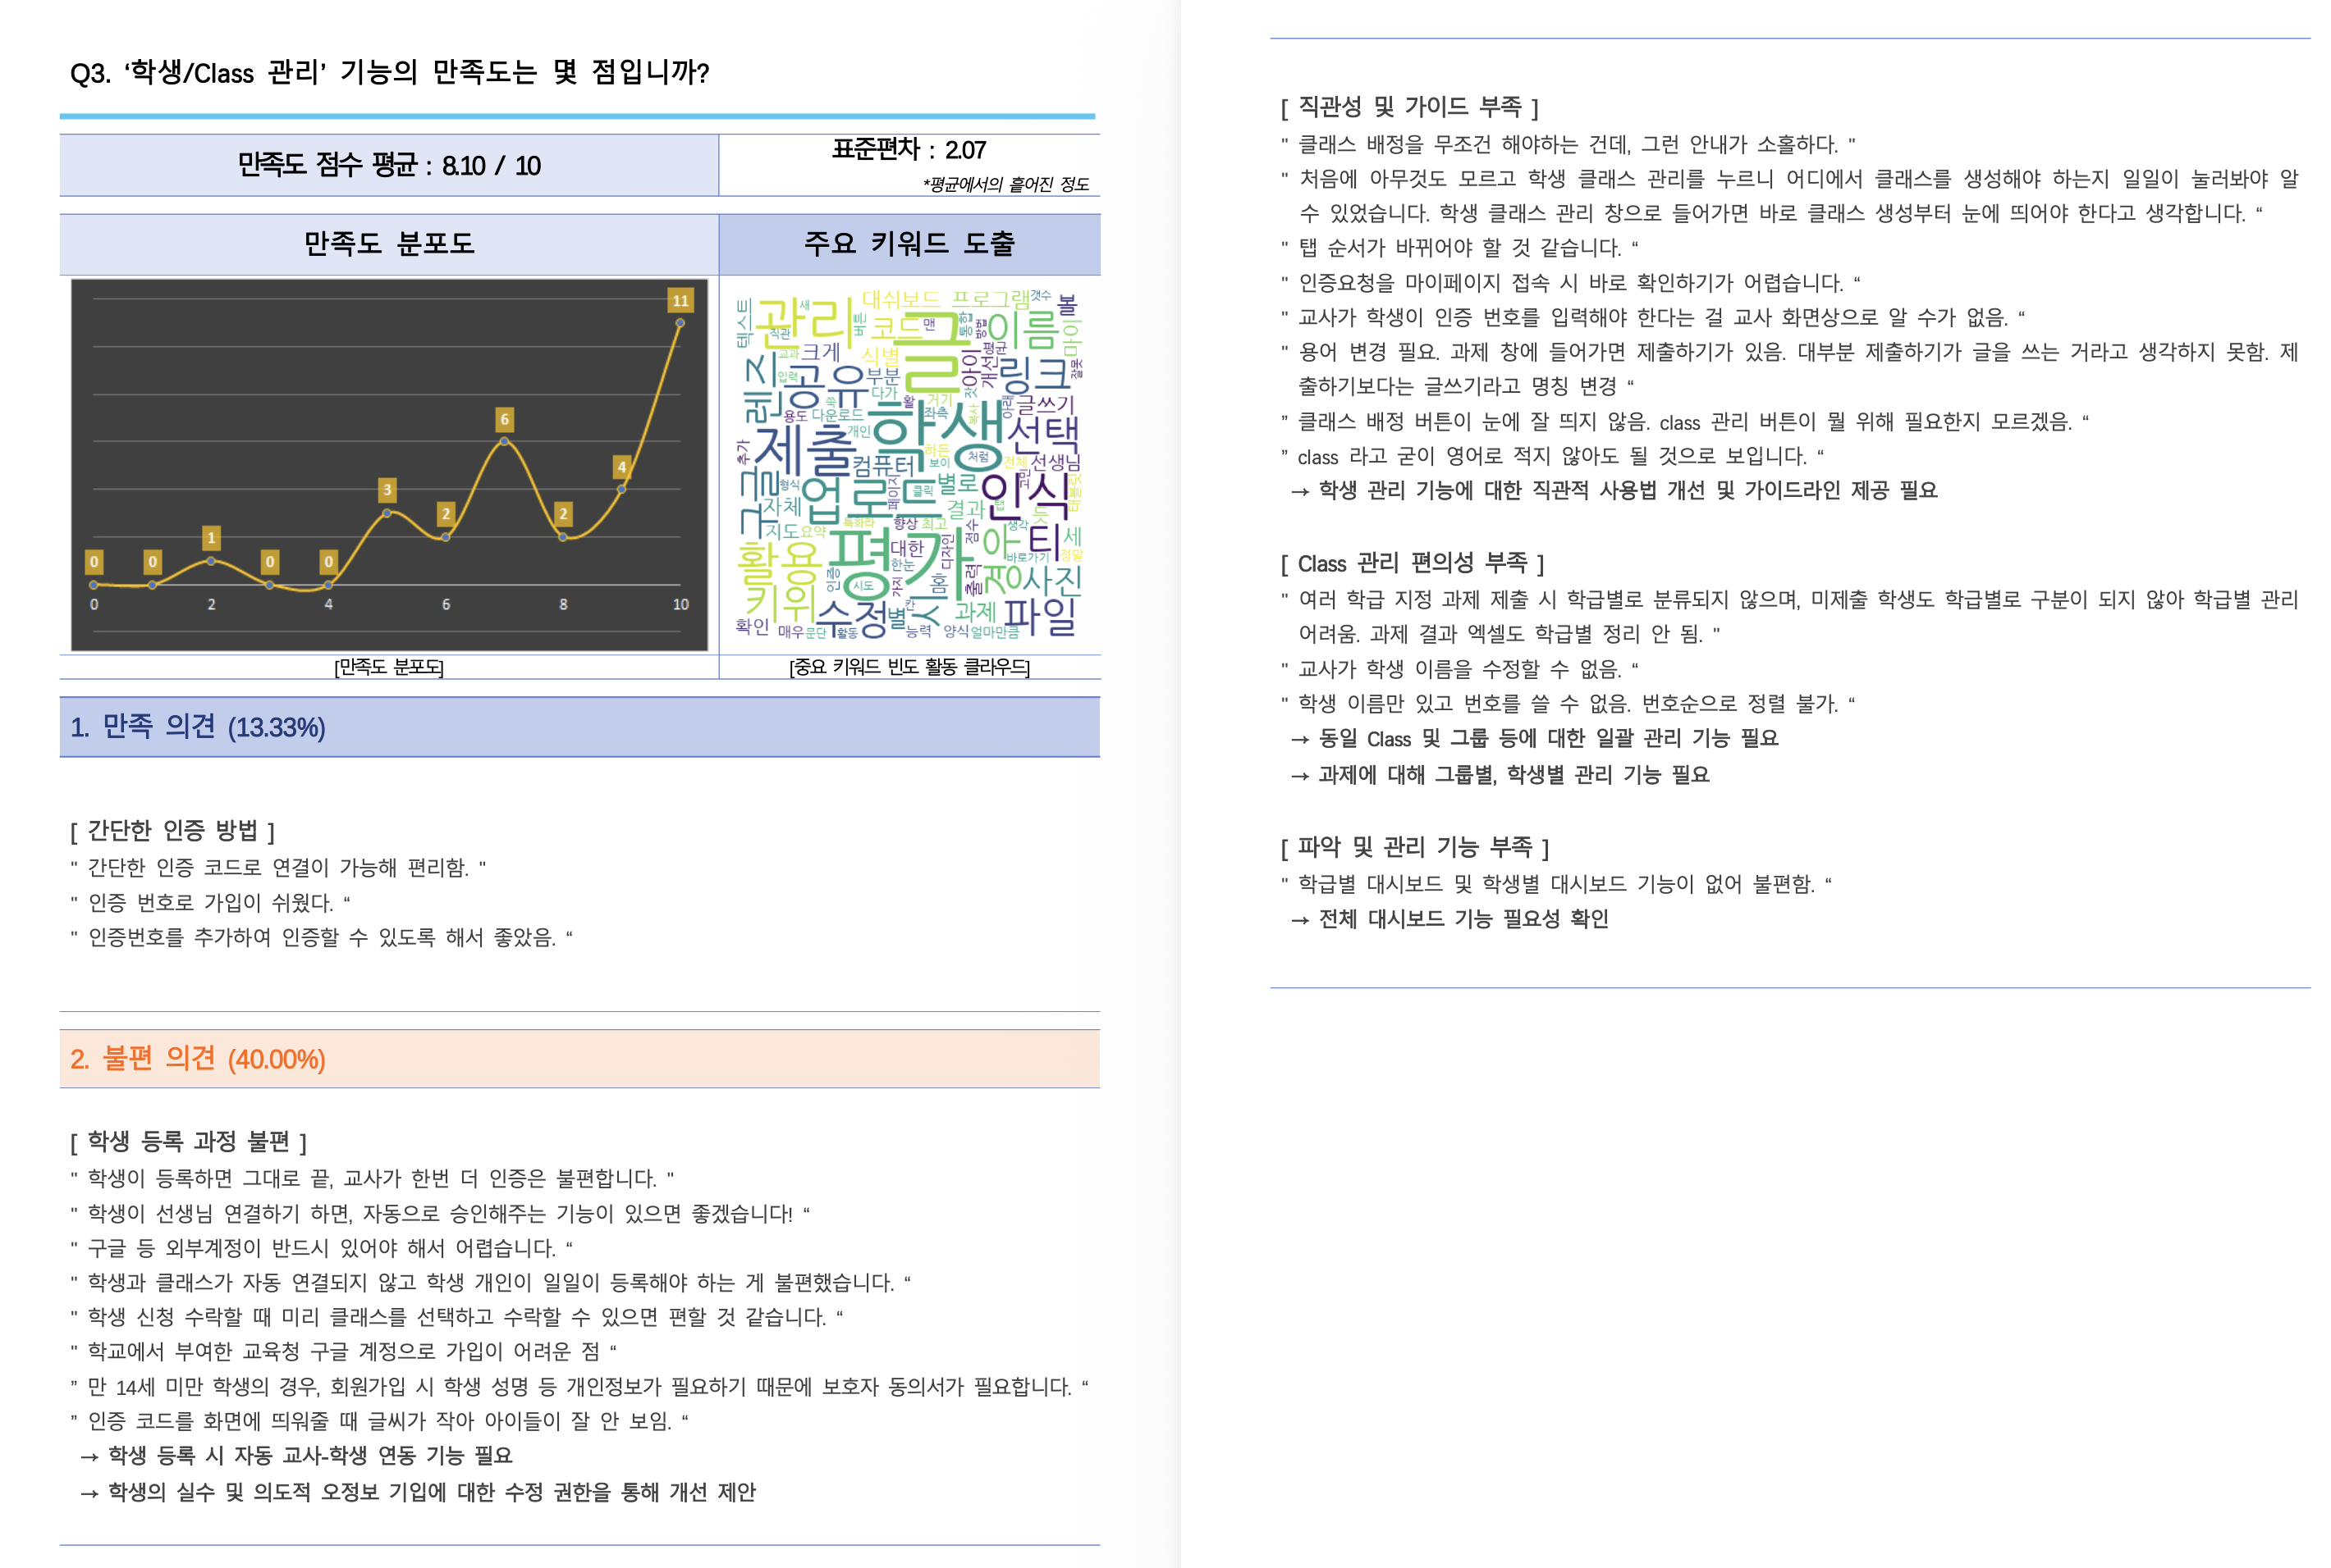 | 만족/불편 2분할. 중립 구간 없음 | S2 기능별 | · L8과 같은 자리에 들어가는 변형. 둘 중 하나만 쓴다 · 중립 판정이 부정과 겹쳐 실익이 없다고 볼 때 2분할을 쓴다 · 투블럭 예시 -> 2분할 형식. 리바랩스·케어클 예시 -> 3분할 · 피그마에서는 하나의 컴포넌트에 variant로 만든다 | 0 | 매핑에 사용 안 됨
L12 | 워드클라우드 | 차트 |  | 문항별 주요 키워드를 빈도에 따라 크기를 달리해 배치 | S2 기능별 | · 이유 컬럼이 있고 응답자가 30명 이상일 때 만든다 · 응답이 적으면 키워드가 몇 개 안 나와 구름이 성립하지 않는다 · 정량 지표가 아니라 인상 전달용. 수치 해석에 쓰지 않는다 | 62 | → 53행 보기
L13 | 시점 추이 꺾은선 | 차트 | 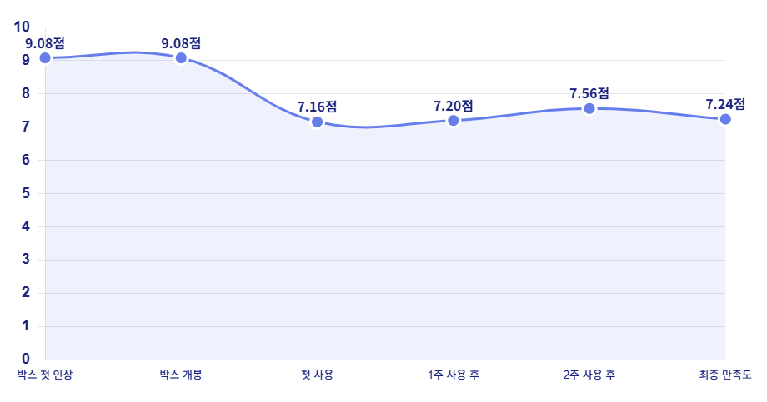 | x축=시간 순서, 점마다 값 라벨. 증감(Δ)은 별도 표에 | S4 고객 여정 기반 경험 평가 | · 시점을 나타내는 문항이 3개 이상일 때만 만든다 - '처음 받아보셨을 때' '1주 후' '2주 후' 같은 표현 · 3개 미만이면 추이라고 부를 수 없어 고객 여정 장 자체를 드롭 · 컬럼 순서가 곧 시간 순서다. 만족도순으로 정렬하면 안 된다 · 현재는 케어클만 해당 | 7 | → 168행 보기
L16 | 회차 비교 표 | 표 | 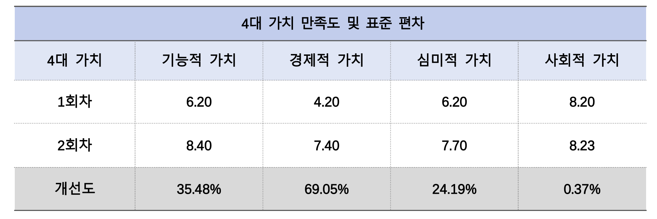 | 행 = 1회차 / 2회차 / 개선도(%), 열 = 지표 | 전 섹션 | · 같은 제품을 2회차 이상 테스트했을 때만 만든다 · 1회차 데이터가 없으면 비교 대상이 없어 드롭 · 개선도는 (2회차-1회차)/1회차 로 계산해 %로 표기 · 현재는 투블럭만 해당 (2회차) | 0 | 매핑에 사용 안 됨
L17 | 회차 비교 그룹막대 | 차트 | 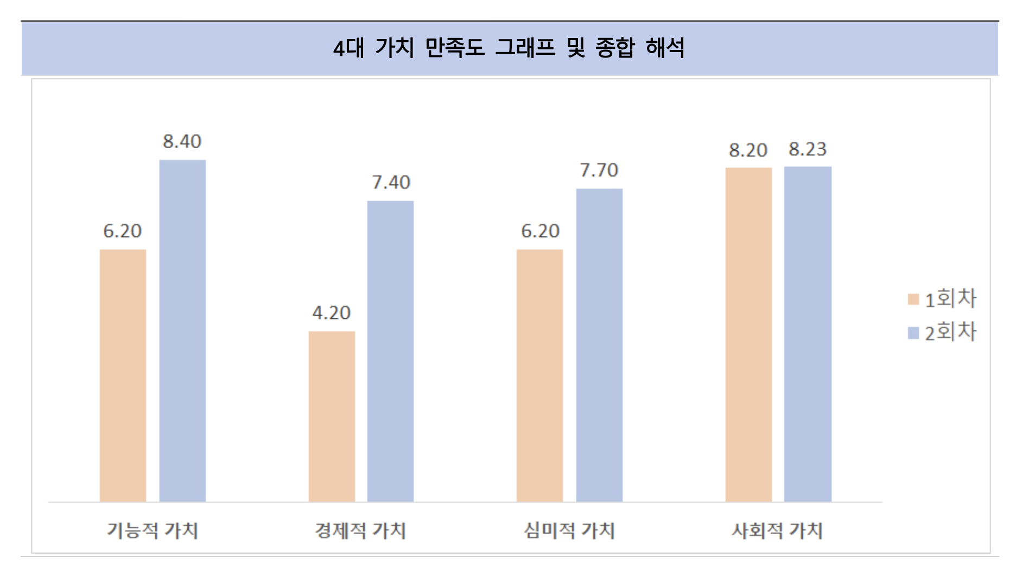 | 지표별로 1회차·2회차 막대를 나란히 + 범례 | 전 섹션 | · L16과 같은 조건. 표만으로 부족할 때 함께 만든다 · 지표가 3개 이하면 표만으로 충분해 생략 가능 | 0 | 매핑에 사용 안 됨
L19 | 추천 대상 분포 | 차트 | 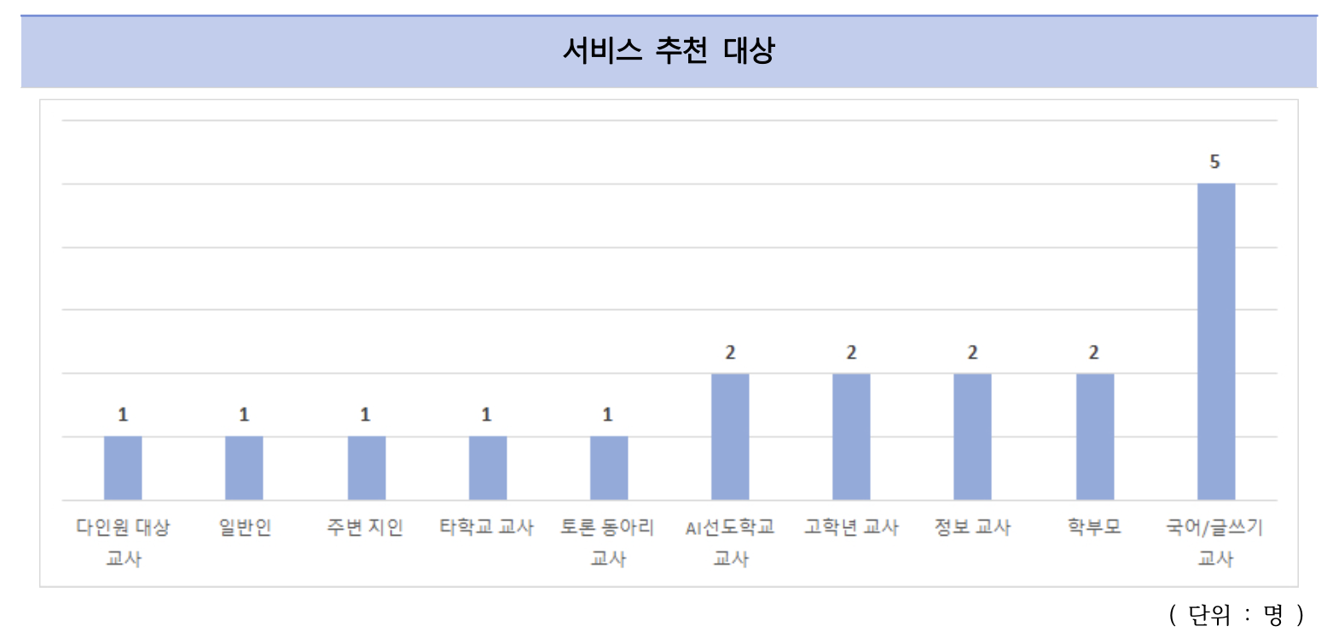 | 카테고리별 세로 막대. 단위는 명 | S8 종합 만족도 및 NPS 지수 | · '누구에게 추천하시겠습니까' 같은 자유서술 문항이 있을 때만 · 자유서술을 카테고리로 묶는 작업이 선행돼야 한다 · 응답이 10건 미만이면 막대 대신 텍스트 나열로 대체 · 현재는 투블럭만 해당 | 9 | → 262행 보기
L9 | 일반 표 | 표 |  | 헤더 배경 연파랑. 최댓값 파랑 / 최솟값 주황 하이라이트 | 전 섹션 | · 수치를 정확히 읽어야 할 때 차트와 함께 만든다 · 최댓값·최솟값 강조는 실제 값이 있을 때만 적용한다 - 값이 전부 0이면 전체가 칠해져 오히려 오해를 부른다 · 소수점은 2자리로 통일 (7.20, 6.35) | 126 | → 26행 보기
L9a | 전치 순위표 | 표 |  | 항목을 열로, 순위·값을 행으로. 1위 파랑 / 최하 주황 | S2 기능별 / S5 핵심구매요소 / 결과·제언 | · 만족도 랭킹이나 순위 데이터가 있을 때 만든다 · 항목명이 길어 세로로 나열하면 표가 너무 길어지는 경우에 쓴다 · 행 기반 구조로 만들어야 항목명이 2줄이 돼도 값이 겹치지 않는다 · 동점이 나오면 원본 컬럼 순서로 안정 정렬한다 | 110 | → 53행 보기
L9b | 설문 항목 표 | 표 | 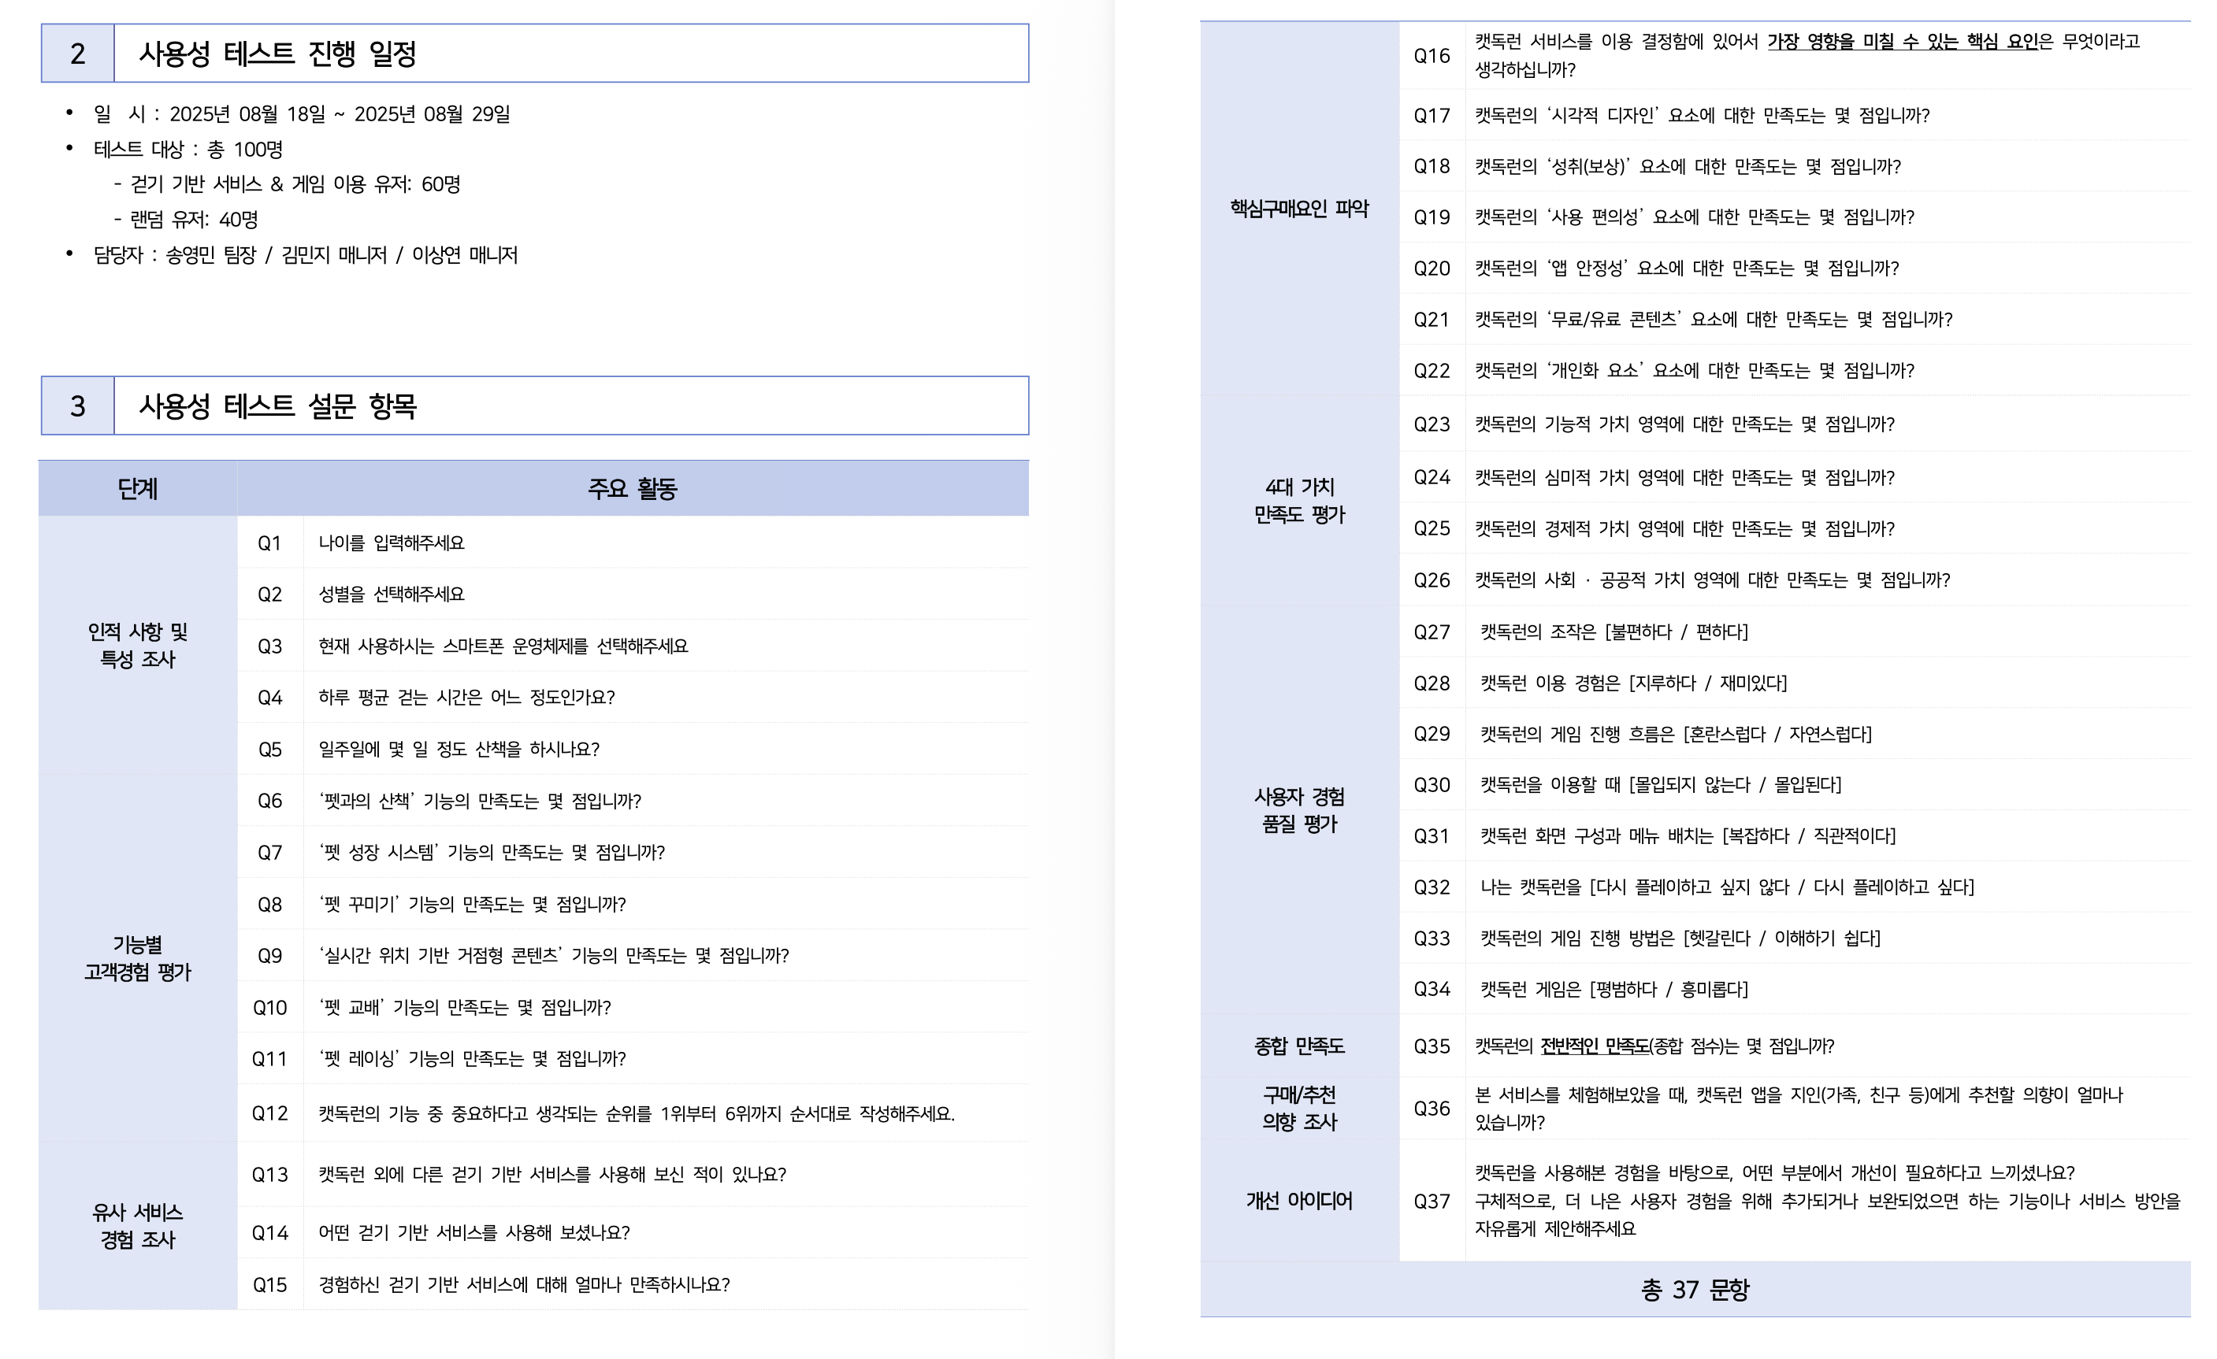 | 좌: 단계(병합 셀) / 우: Q번호 + 문항. 하단에 총 N 문항 | Ⅰ 개요 | · 항상 만든다. 이 프로젝트 단계 분류의 결과가 그대로 출력되는 곳 · 문항 텍스트는 반드시 raw data 헤더에서 가져온다 - 과거 보고서를 베끼면 다른 raw data에서 틀린 표가 나온다 · 단계가 많은 문항을 가지면 행 단위로 페이지를 넘긴다 - 단계 전체를 한 덩어리로 묶으면 앞 페이지에 빈 공간이 생긴다 | 0 | 매핑에 사용 안 됨
L14 | 경쟁재 비교표 | 표 | 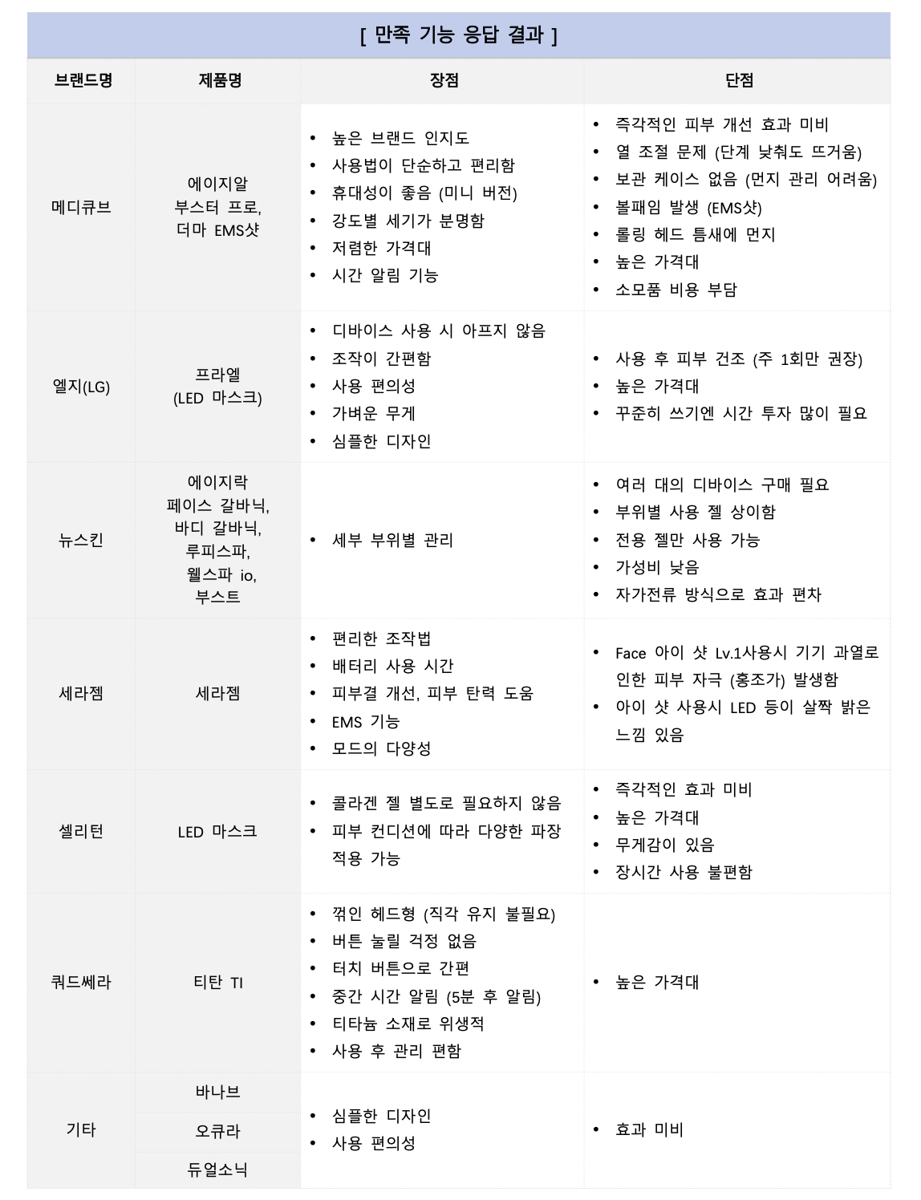 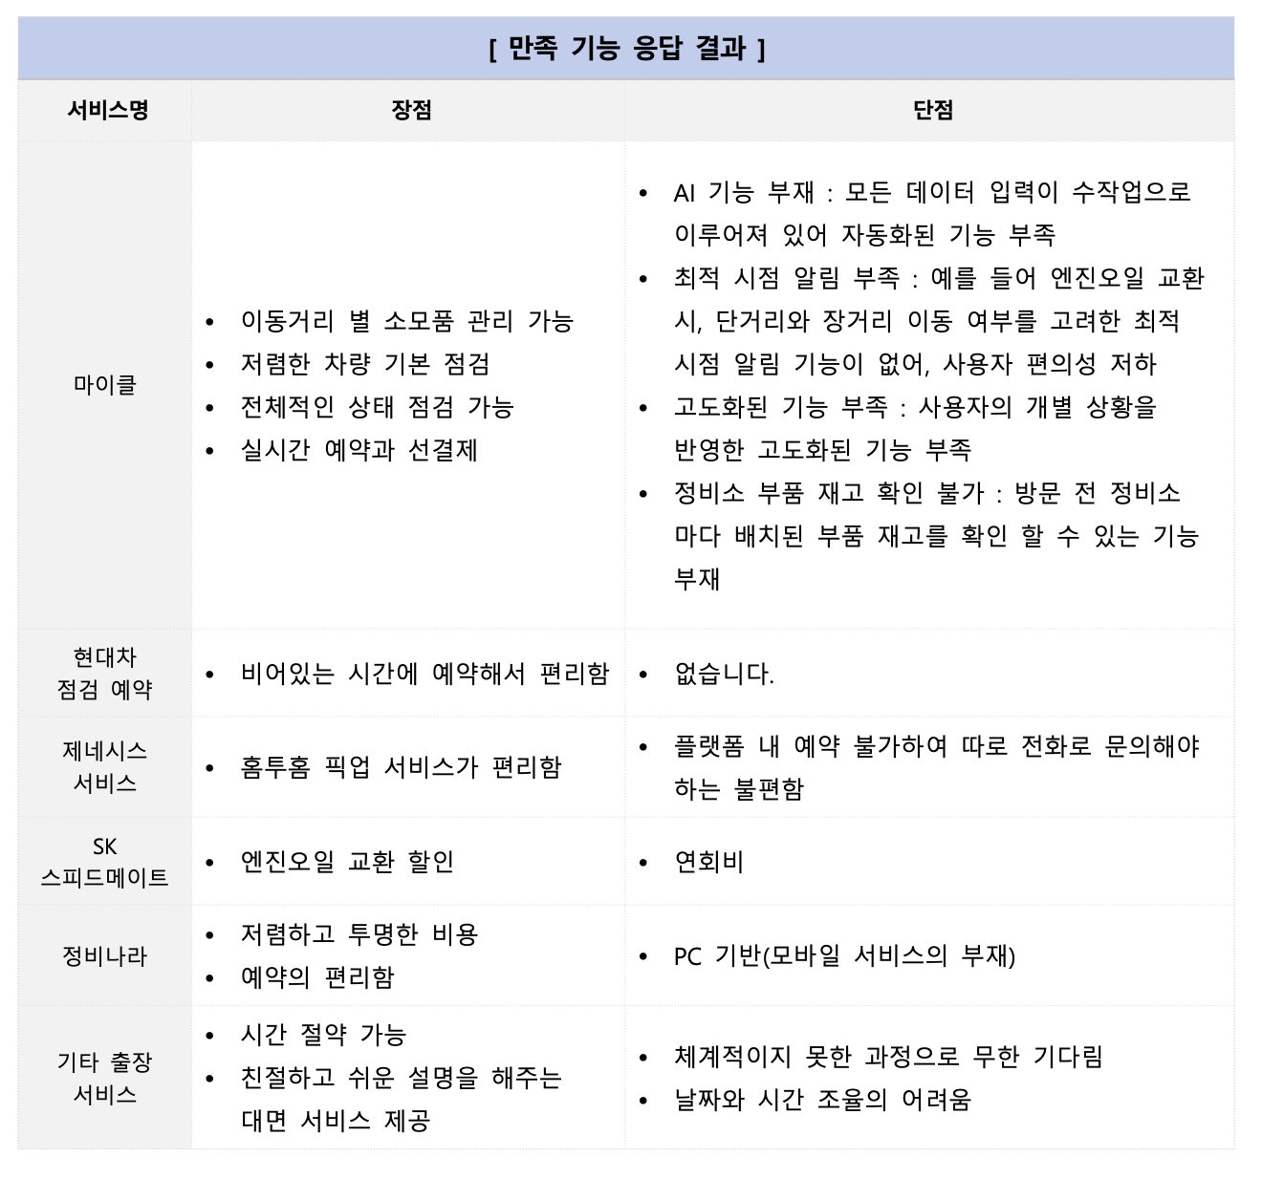 = | 브랜드/제품 × 장점 × 단점 3열 | S3 타사 서비스 경험 조사 | · 장점과 단점을 별도 컬럼으로 받았을 때만 만든다 · 하나로만 받았으면 표가 반쪽이 돼 정성 서술로 대체 - 이젠오토·정리습관 예시만 분리 수집 · 유효 응답자 수를 표 옆에 반드시 명시한다 (게이팅 뒤라 급감함) | 19 | → 149행 보기
L18 | 전략 과제 도출 표 | 표 | 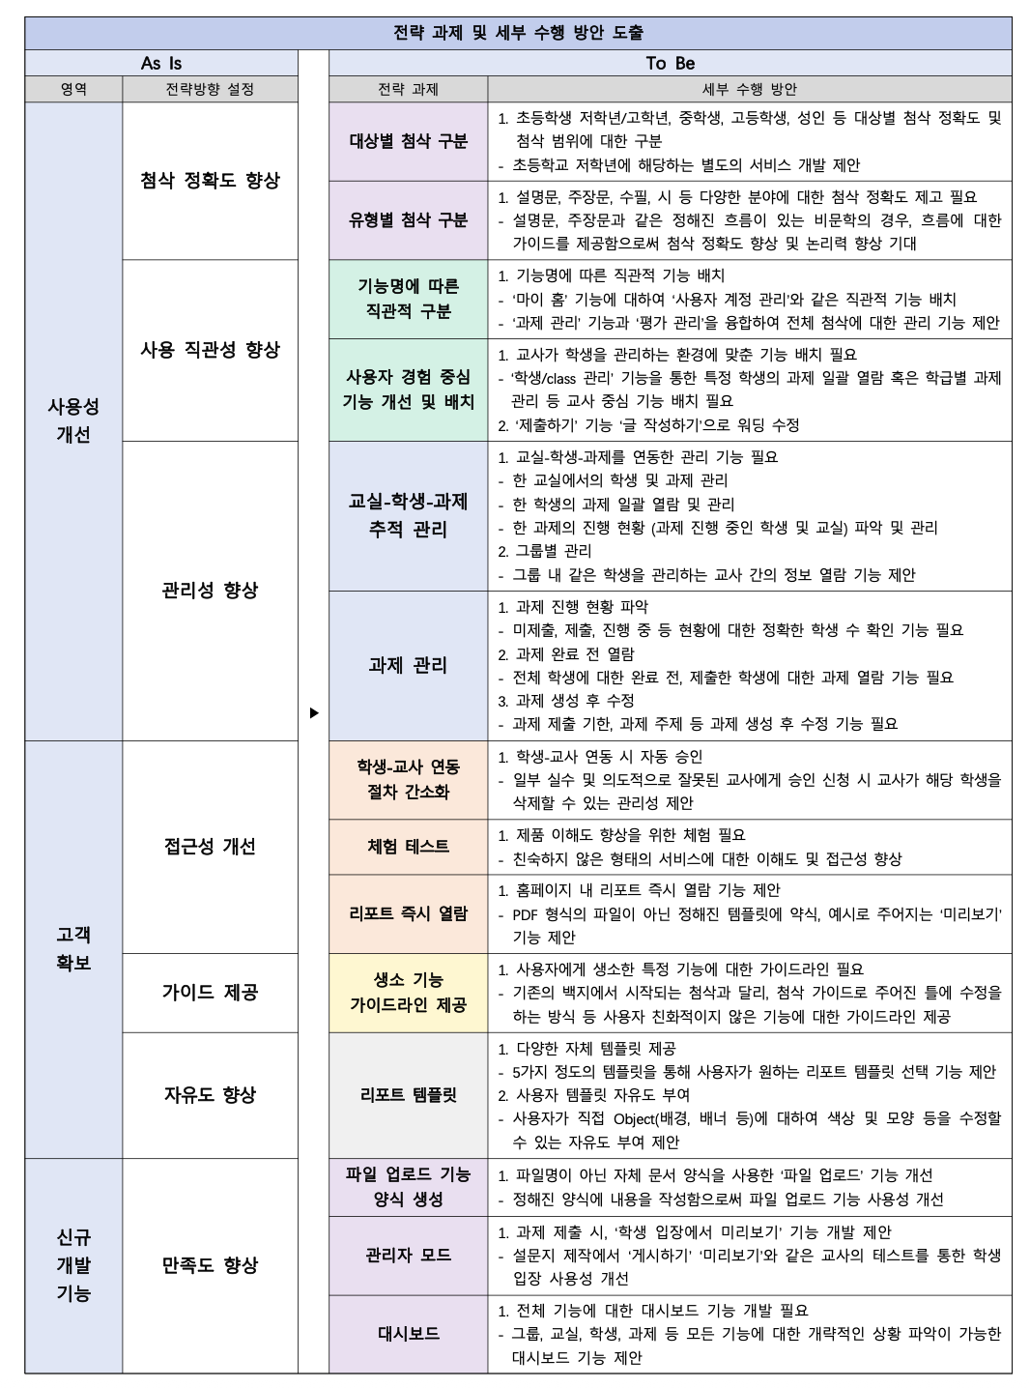 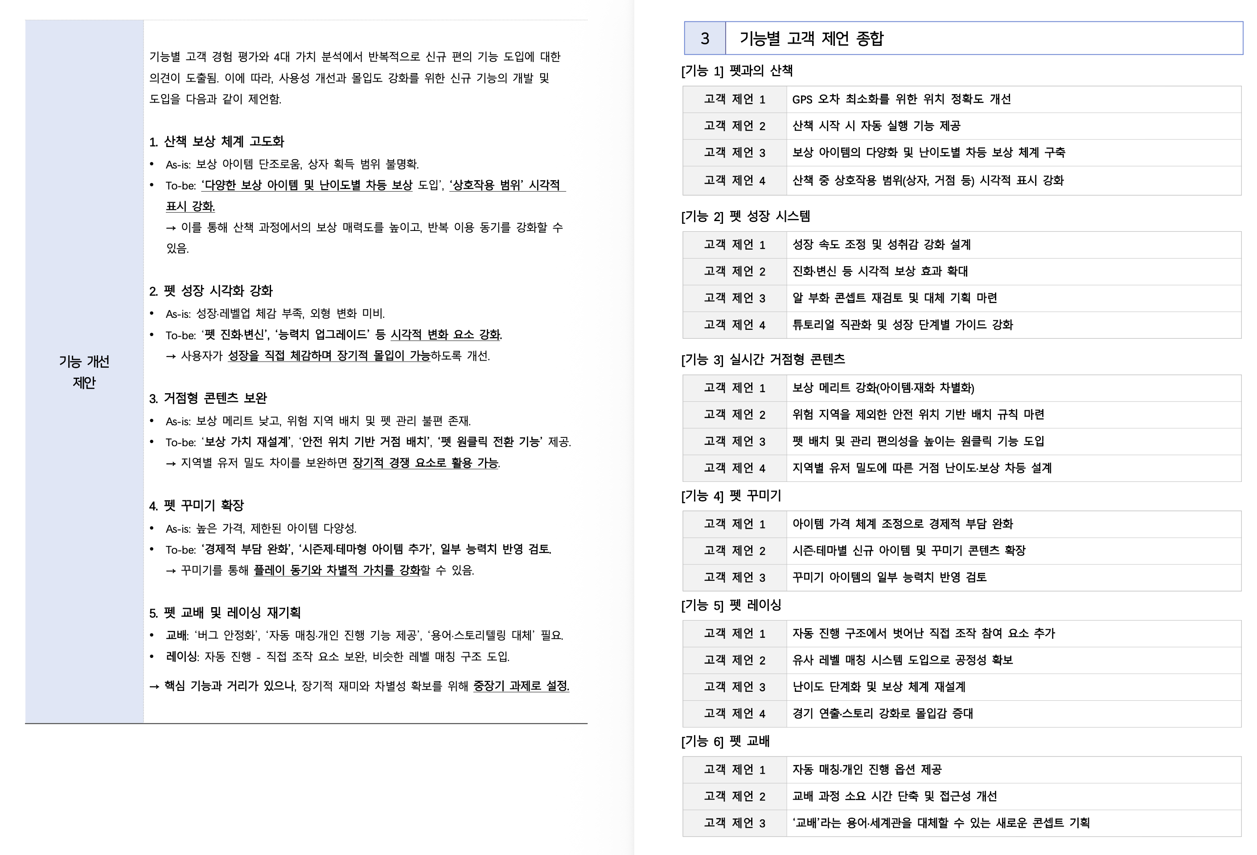 | As Is(영역·전략방향) → To Be(전략과제·세부수행방안) 4열 | 결과 종합 및 제언 | · 기능 단위가 아니라 전략 영역 단위로 제언할 때 쓴다 · L9a(기능별 As-is→To-be)와 택1. 둘 다 넣지 않는다 · 기본값은 L9a. 클라이언트가 전략 관점을 요청하면 L18 · 현재는 투블럭만 해당 (좌측 이미지) · 케어클, 리바랩스는 기능별 As-is -> To-Be 양식 사용 : 결정 필요 (우측 이미지) | 0 | 매핑에 사용 안 됨
L20 | 경험 수준 정의표 | 표 | 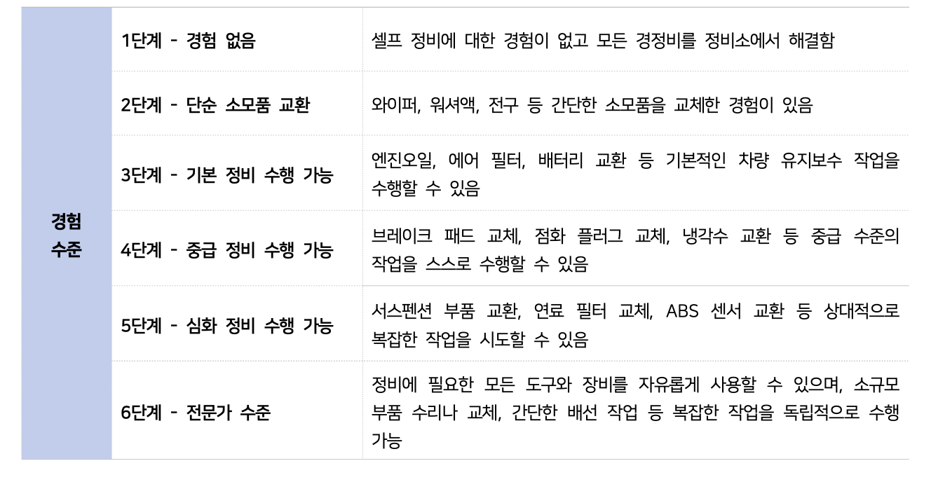 | 좌: 단계명(1~6단계) / 우: 설명문. 좌측 병합 라벨 | S1 인적사항 및 특성·경험 조사 | · 척도 선택지 자체에 설명이 필요할 때만 만든다 - '2단계 - 단순 소모품 교환'처럼 이름만으로 뜻이 안 통하는 경우 · 선택지가 자명하면(나이·성별) 만들지 않는다 · 막대그래프 바로 아래에 붙인다 · 현재는 이젠오토만 해당 (셀프 정비 경험 1~6단계) | 27 | → 26행 보기
L21 | 기능별 고객 제언 종합 | 표 | 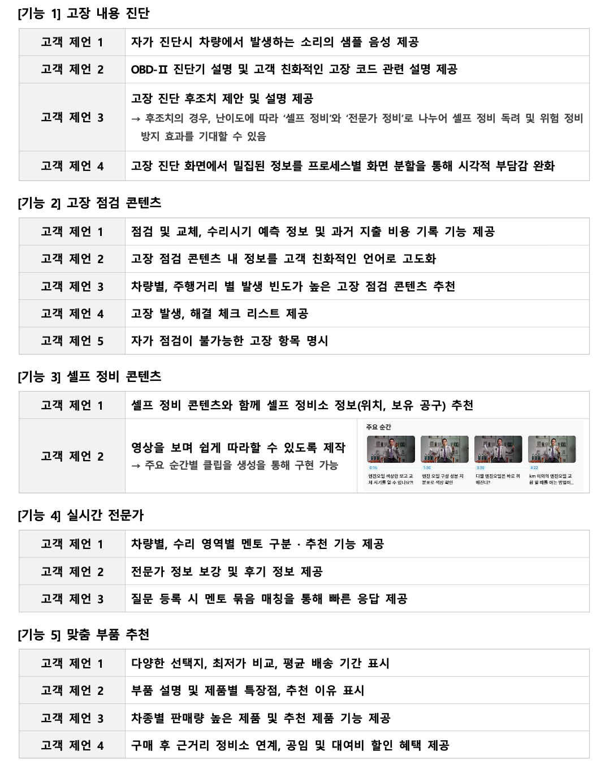 | 기능마다 고객 제언 1~N을 2열 표로 반복 | 결과 종합 및 제언 | · 기능별로 사용자 제언을 정리해 달라는 요청이 있을 때 · L18과 다르다 : 이건 사용자 원문 요약, L18은 회사 관점 전략 · 정성 분석 결과를 재사용하므로 추가 분석이 필요 없다 · 제언이 기능당 2건 미만이면 표 대신 불릿으로 낸다 | 0 | 매핑에 사용 안 됨
L22 | NPS 요약표 | 표 |  | 평균 / NPS 지수 / 추천·중립·비추천 % | S8 종합 만족도 및 NPS 지수 | · 항상 만든다. 드롭 조건 없음 · 개수가 달라진다 - 추천 의향 1문항이면 표 1개 - 사용(구매) 의향 + 추천 의향 2문항이면 표 2개 · 이젠오토 실측 예시: 구매 NPS -8 / 추천 NPS 0 — 값이 달라 합칠 수 없다 · NPS 문항은 헤더에 'NPS'가 없을 수 있다. '추천할 의향'도 같이 찾는다 | 11 | → 262행 보기
L23 | 결과 요약 항목별 표 | 표 | 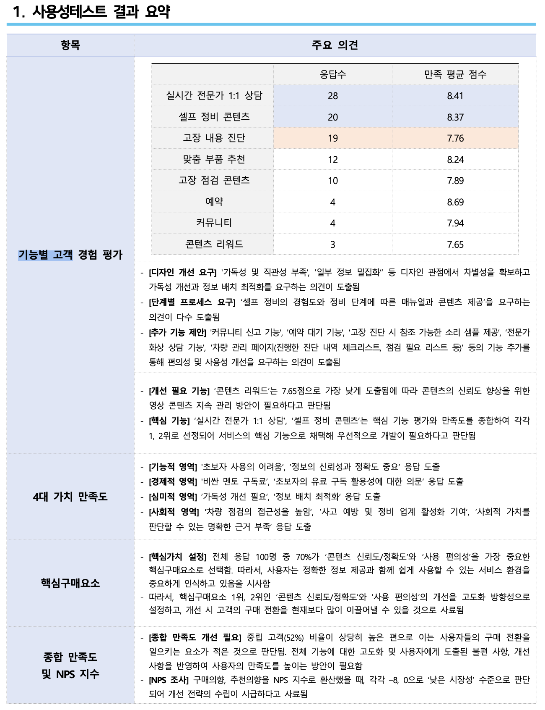 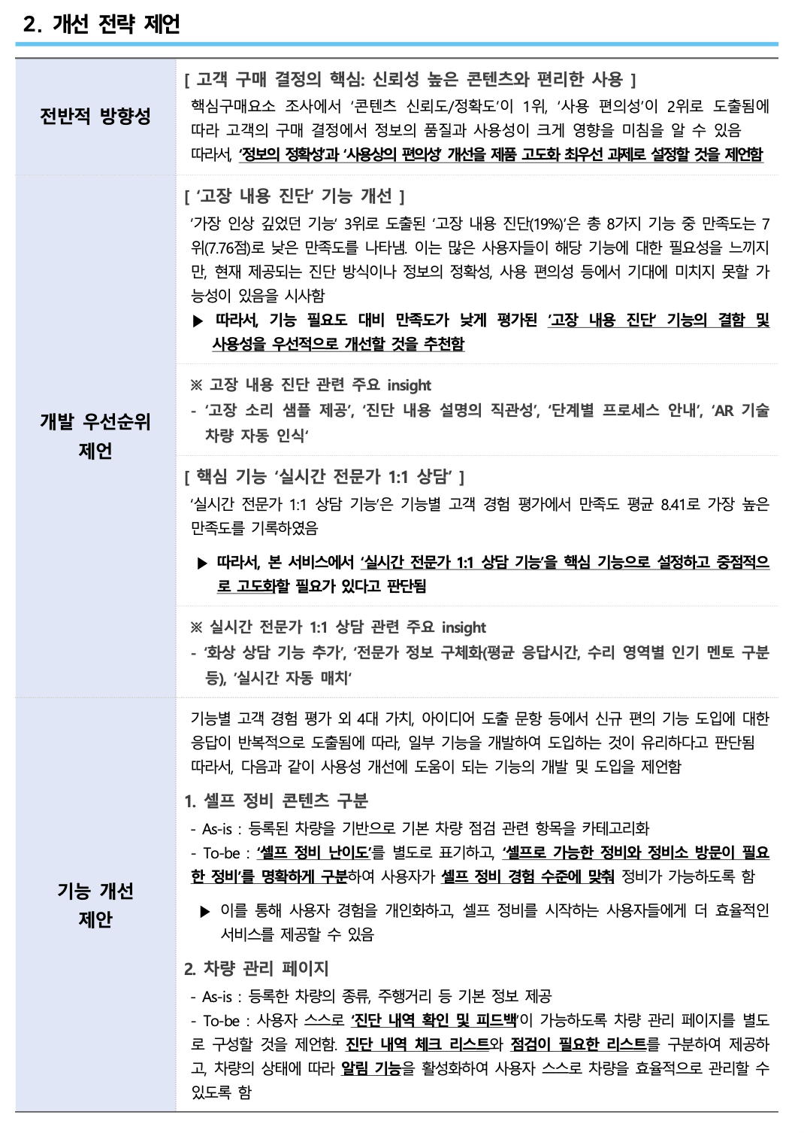 | 좌: 항목명 / 우: [대괄호 소제목] + 불릿 | 결과 종합 및 제언 | · 항상 만든다 · 앞 장들의 결론만 모으는 자리라 새 분석이 필요 없다 · 항목은 실제로 생성된 섹션만 넣는다 (드롭된 장은 빼기) | 0 | 매핑에 사용 안 됨
L8t | 극성 건수 표 | 표 | 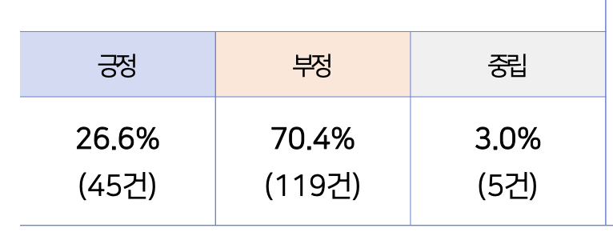 | 긍정/부정/중립 각각의 비율(%)과 건수를 한 줄로. 헤더 셀에 극성별 색상 | S2 기능별 / S3 타사경험 / S6 4대가치 / S9 기업요청질문 | · L8(반원 도넛) 바로 아래에 항상 붙는다. 단독으로 쓰지 않는다 · 도넛은 비율만 보여줘 실제 몇 건인지 알 수 없기 때문 · 표본이 작을 때 비율만 보면 과장돼 보이는 문제도 같이 막는다 · 극성 2분할(L8a)이면 열도 2개로 줄인다 | 0 | → 53행 보기
L10 | 장 헤더 | 헤더 |  | 남색 풀폭 배너. 예) Ⅲ. 기능별 고객 경험 평가 | 전 섹션 | · 장마다 반드시 1개 -> 예외 경우 존재 : 정성 분석 또는 표 양식으로 인해 장을 넘어갈 경우 or 새로운 섹션이 아직 시작하지 않은 경우는 반드시 또 넣지 않아도 된다 · 제목 문자열이 목차(L9b)와 정확히 같아야 한다 - 따로 관리하면 한쪽만 고쳤을 때 어긋난다 · 로마 숫자는 유니코드(Ⅲ) 대신 ASCII(III)를 쓴다 (폰트에 없음) | 187 | → 26행 보기
L10a | 절 헤더 | 헤더 |  | 테두리 박스. 예) 1 │ 기능별 고객 경험 조사 결과 | 전 섹션 | · 한 장 안에서 조사 결과와 분석을 나눌 때 쓴다 · 절이 1개뿐이면 생략 가능 | 166 | → 53행 보기
L10b | 문항 헤더 | 헤더 |  | 예) Q9. ‘펫과의 산책’ 기능에 대해… | 전 섹션 | · 문항 단위로 결과를 보여줄 때마다 · 번호는 설문 항목 표(L9b)의 Q번호와 일치시킨다 | 173 | → 26행 보기
L11 | 정성 서술 블록 | 텍스트 | 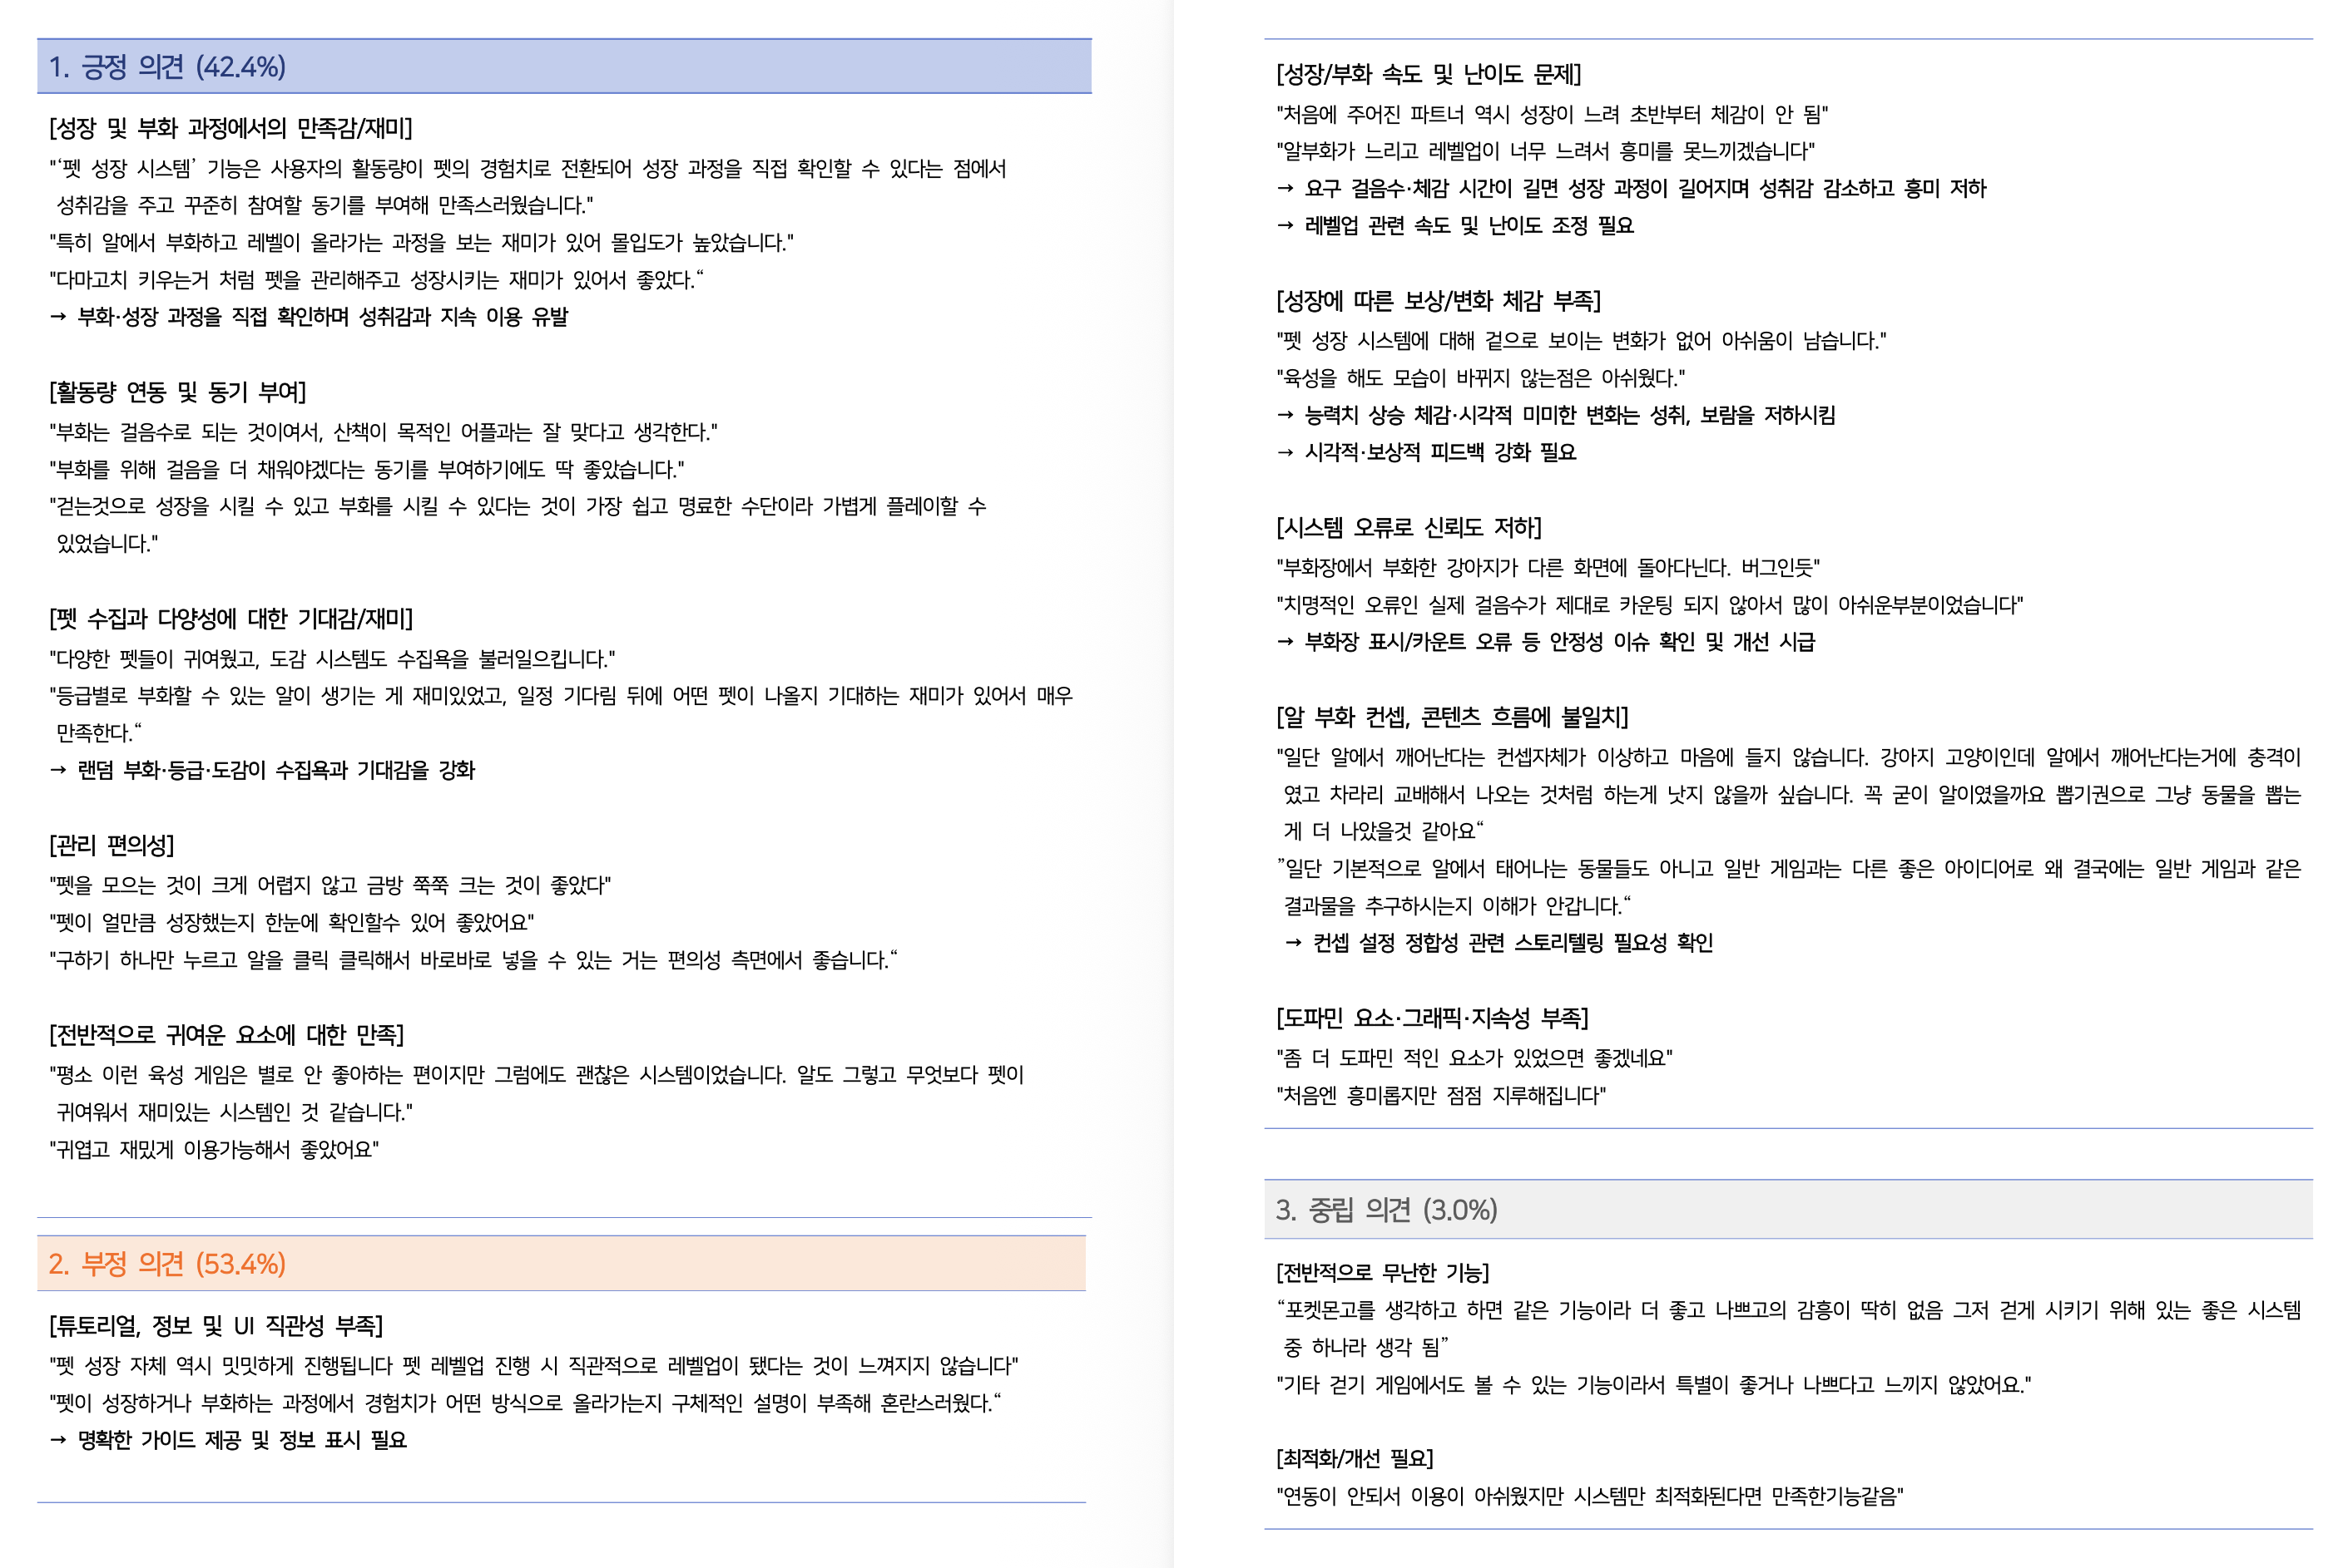 | 극성 배너 → [카테고리] → "인용문" → ▶ 인사이트 | 전 섹션 | · 이유 컬럼이 있고 정성 분석이 성공했을 때 · 인용문은 반드시 원문 그대로 (요약 금지) · 인사이트 화살표는 유니코드 대신 도형으로 그린다 (폰트에 없음) · 정성 분석이 실패하면 이 블록만 빠지고 수치는 그대로 나간다 | 194 | → 53행 보기
L11a | 극성 총평 박스 | 텍스트 | 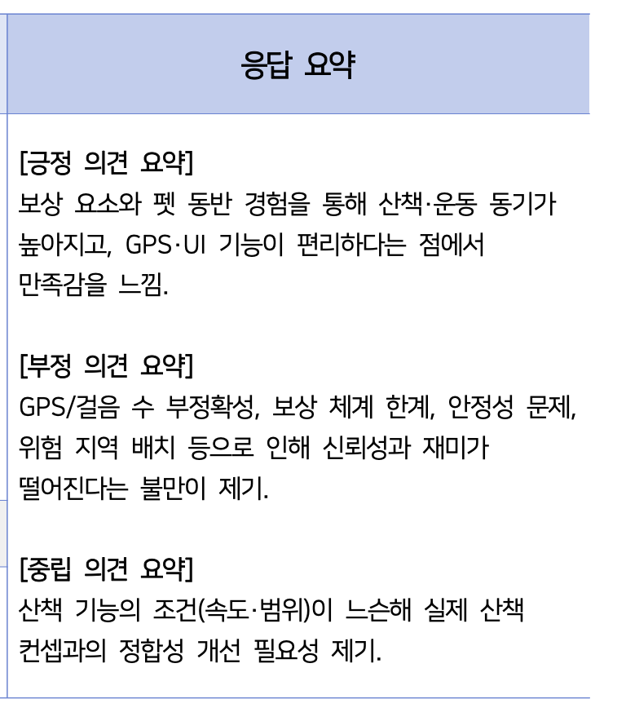 | [긍정 의견 요약] 회색 박스 | S2 기능별 | · 극성 3분할(L8)일 때만. 2분할(L8a)이면 만들지 않는다 · 기본 파이프라인에서 분리된 선택 기능이다 - 문항당 최대 3회 추가 호출이 들어가 시간·비용이 는다 · 담당자가 명시적으로 요청할 때만 생성 | 62 | → 53행 보기
L11b | 개선 아이디어 2단 | 텍스트 | 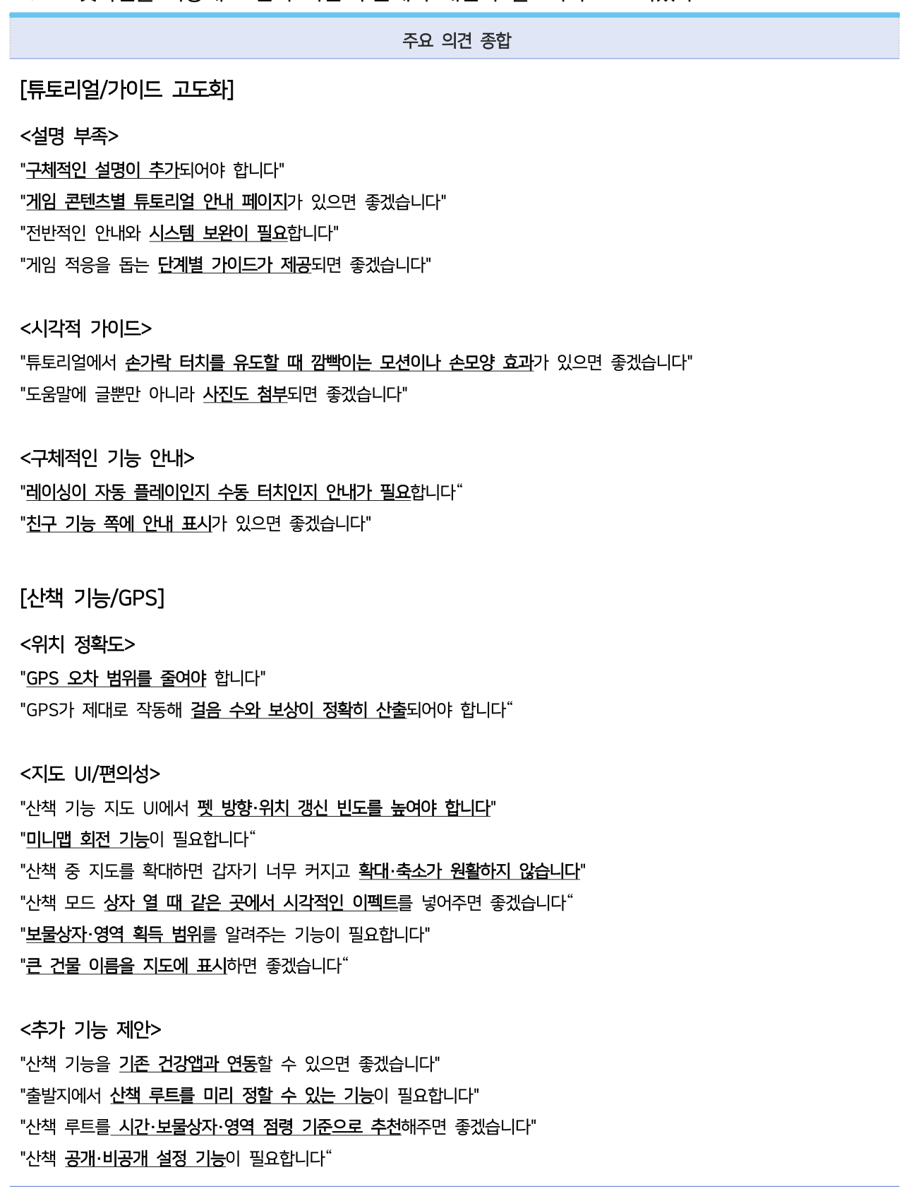 | [대분류] → <소분류> → 인용 다수. 극성·인사이트 없음 | S9 개선 아이디어 | · 항상 만든다 · 개선 아이디어는 좋다·나쁘다를 나눌 대상이 아니라 극성을 매기지 않는다 · 개선 문항이 2개로 분리돼 있으면 합치지 말고 각각 소절로 낸다 | 6 | → 273행 보기
L15 | 페이지 푸터 | 기타 |  | 좌 2025 by Alphabrothers / 중앙 -12- / 우 로고 | 전 페이지 | · 모든 페이지에 자동 삽입 · 브랜드명은 설정값으로 바꿀 수 있다 (자사 명의 발행 대비) · 로고 이미지는 조건부 렌더링에 넣으면 통째로 누락된다. 항상 정적으로 배치 | 0 | 매핑에 사용 안 됨
L24 | 우선순위 종합 해석 | 텍스트 |  | 배너 제목 -> [종합 해석] 불릿 + 인사이트 -> 우선/차우선/비우선 3단계 그룹 | S2 기능별 / S5 핵심구매요소 | · 분석 절(3장 2절, 5장 3절)의 본문. 표가 아니라 전문 텍스트다 · 배너 제목이 순위 문항 유무로 갈린다 - 있으면 '기능별 중요 순위 및 만족도 종합 해석' - 없으면 '기능별 만족도 종합 해석' · 3단계 그룹(우선 개선/차우선 개발/비우선 개발)은 사분면 우선순위를 그대로 쓴다 - 순위 문항이 없으면 만족도 하위/상위 2단계로 낸다. 절 자체는 유지한다 · 항목마다 (상대 중요도 +2.96, 만족도 6.35)를 괄호로 병기한다 - 순위가 없으면 만족도만 병기 · 항목 아래 해석 1줄 + 니즈 1~2줄을 화살표로 잇는다 · 삼각형/화살표 기호는 폰트에 없어 도형으로 그린다 | 0 | 매핑에 사용 안 됨

